BALANÇOS
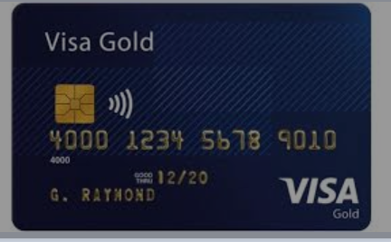
 | BALANÇO PATRIMONIAL |  |  |  |  |  | BALANÇO PATRIMONIAL
 | FIBONA - TI, CONSULTORIA EM TI LTDA |  |  |  |  |  | BANCO COMUM DO POVO S.A.
 | ATIVO |  | PASSIVO |  |  |  | ATIVO |  | PASSIVO
B | DEVEDOR = POSITIVO |  | CREDOR = NEGATIVO |  | O | B | DEVEDOR = POSITIVO |  | CREDOR = NEGATIVO |  |  | O
E |  |  |  |  | B | E |  |  |  |  |  | B
N | Caixa | 50,000 |  |  | R | N | Caixa | 40,000 | FIBONA - TI, CONSUL. EM TI LTDA | 40,000 | C | R
S |  |  |  |  | I | S |  |  |  |  |  | I
 | Eqpto de Computação | 45,000 |  |  | G |  |  |  |  |  |  | G
e |  |  |  |  | A | e |  |  |  |  |  | A
 | Eqpto de Comunicação | 5,000 |  |  | Ç |  |  |  |  |  |  | Ç
D |  |  |  |  | Õ | D |  |  |  |  |  | Õ
I | Veículo | 70,000 | Capital Social | 170,000 | E | I |  |  |  |  |  | E
R |  |  |  |  | S | R |  |  |  |  |  | S
E | TOTAL | 170,000 |  | 170,000 |  | E | TOTAL | 40,000 |  | 40,000
I |  |  |  |  |  | I
T |  | A |  | B |  | T
O |  |  |  |  |  | O
S |  |  |  |  |  | S

Aqui, nada mais é do que a equação do primeiro grau, onde
A = B
Aqui, nada mais é do que a equação do primeiro grau, onde
A = B

